상품제안서
나빌레라 민화일러스트 머그컵 | 상품코드: S45435

 |  |  |  |  |  |  | 02-713-8555 | www.synergygift.co.kr
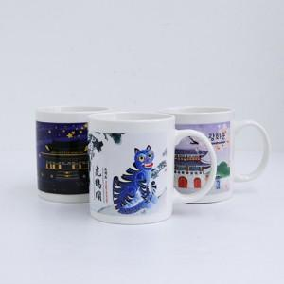

【상세/제작정보】

【인쇄/포장옵션】 | DTF 컬러필름 / 포장지포장

【공급단가】 | 수량 | 30~ | 100~ | 300~ | 1,000~ | 3,000~
*VAT별도 | 단가 | 8,450원 | 8,000원 | 7,700원 | 7,350원 | 7,250원

【상품 URL】 | https://www.synergygift.co.kr:443/src/goods_detail.php?gdno=45435

